Karte
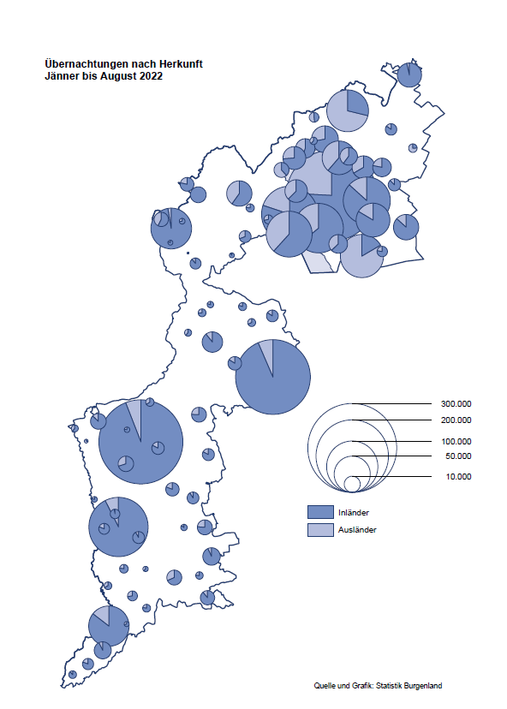

Bgld
Ankünfte nach Unterkunftsart |  |  |  |  |  |  |  | Übernachtungen nach Unterkunftsart |  |  |  |  |  |  |  | Daten für Grafik 2:
August 2022 |  |  |  |  |  |  |  | August 2022 |  |  |  |  |  |  |  |  | Monat | 2022 | 2021 | Ø 2011-2021 | 2021 | 2020 | 2019 | 2018 | 2017 | 2016 | 2015 | 2014 | 2013 | 2012 | 2011

Unterkunftsart | Ankünfte |  |  |  |  |  |  | Unterkunftsart | Übernachtungen |  |  |  |  |  |  |  |  | 2,111,890 | 2,510,061 | 2,883,826 | 2,510,061 | 2,287,961 | 3,144,232 | 3,050,564 | 3,092,657 | 3,084,025 | 2,914,691 | 2,912,637 | 2,853,243 | 2,938,655 | 2,933,357
 | Inländer |  | Ausländer |  | insgesamt |  |  |  | Inländer |  | Ausländer |  | insgesamt
 | 2021 | 2022 | 2021 | 2022 | 2021 | 2022 | % |  | 2021 | 2022 | 2021 | 2022 | 2021 | 2022 | % | Jänner | 1 | 115,620 | 29,476 | 128,877 | 29,476 | 145,353 | 142,561 | 145,246 | 145,386 | 144,674 | 134,038 | 133,981 | 132,179 | 136,230 | 128,519
 |  |  |  |  |  |  |  |  |  |  |  |  |  |  |  | Feber | 2 | 121,086 | 34,472 | 130,386 | 34,472 | 151,431 | 140,588 | 142,295 | 142,728 | 145,581 | 135,782 | 142,631 | 131,305 | 135,387 | 132,050
Burgenland | 143,490 | 116,335 | 31,500 | 36,391 | 174,990 | 152,726 | -12.7% | Burgenland | 430,804 | 340,847 | 126,532 | 129,451 | 557,336 | 470,298 | -15.6% | März | 3 | 138,364 | 45,792 | 138,154 | 45,792 | 64,358 | 163,253 | 168,732 | 155,317 | 173,021 | 148,988 | 147,200 | 164,265 | 148,907 | 139,865
Gewerbl. Beherbergungsbetrieb | 96,755 | 79,083 | 18,761 | 21,670 | 115,516 | 100,753 | -12.8% | Gewerbl. Beherbergungsbetrieb | 248,352 | 195,184 | 66,523 | 66,424 | 314,875 | 261,608 | -16.9% | April | 4 | 227,240 | 50,285 | 180,435 | 50,285 | 5,072 | 244,826 | 224,025 | 232,034 | 202,440 | 201,029 | 212,756 | 185,187 | 215,698 | 211,430
5/4-Stern | 52,440 | 44,987 | 8,982 | 10,225 | 61,422 | 55,212 | -10.1% | 5/4-Stern | 140,632 | 116,086 | 35,960 | 37,310 | 176,592 | 153,396 | -13.1% | Mai | 5 | 290,079 | 158,476 | 255,706 | 158,476 | 46,179 | 283,418 | 306,488 | 278,950 | 328,809 | 292,559 | 285,056 | 297,188 | 278,023 | 257,616
3-Stern | 35,995 | 27,512 | 6,936 | 6,786 | 42,931 | 34,298 | -20.1% | 3-Stern | 87,144 | 64,520 | 21,170 | 20,012 | 108,314 | 84,532 | -22.0% | Juni | 6 | 341,645 | 333,648 | 310,539 | 333,648 | 233,437 | 353,757 | 312,160 | 347,452 | 298,750 | 304,686 | 319,646 | 276,693 | 292,628 | 343,074
2/1-Stern | 8,320 | 6,584 | 2,843 | 4,659 | 11,163 | 11,243 | 0.7% | 2/1-Stern | 20,576 | 14,578 | 9,393 | 9,102 | 29,969 | 23,680 | -21.0% | Juli | 7 | 407,558 | 472,159 | 428,075 | 472,159 | 447,640 | 430,134 | 431,967 | 436,808 | 437,717 | 417,086 | 403,168 | 408,674 | 409,575 | 413,893
Privatquartier nicht auf Bauernhof | 7,217 | 5,639 | 1,864 | 1,778 | 9,081 | 7,417 | -18.3% | Privatquartier nicht auf Bauernhof | 20,263 | 15,057 | 8,560 | 8,009 | 28,823 | 23,066 | -20.0% | Aug | 8 | 470,298 | 557,336 | 510,964 | 557,336 | 546,671 | 513,292 | 486,508 | 503,565 | 510,434 | 483,048 | 494,104 | 488,499 | 519,743 | 517,405
Privatquartier auf Bauernhof | 3,233 | 2,475 | 697 | 702 | 3,930 | 3,177 | -19.2% | Privatquartier auf Bauernhof | 9,672 | 7,837 | 3,590 | 3,705 | 13,262 | 11,542 | -13.0% | Sept | 9 |  | 360,851 | 301,237 | 360,851 | 369,853 | 301,838 | 294,404 | 306,558 | 299,008 | 282,739 | 260,716 | 264,879 | 291,135 | 281,631
Campingplatz | 22,005 | 17,438 | 5,850 | 7,337 | 27,855 | 24,775 | -11.1% | Campingplatz | 77,662 | 59,574 | 21,507 | 23,713 | 99,169 | 83,287 | -16.0% | Okt | 10 |  | 257,755 | 216,114 | 257,755 | 203,553 | 225,667 | 217,367 | 218,450 | 217,470 | 203,272 | 206,019 | 203,858 | 211,959 | 211,883
Kurheim der Sozialvers.träger | 379 | 522 | 1 | 4 | 380 | 526 | 38.4% | Kurheim der Sozialvers.träger | 10,622 | 10,982 | 48 | 73 | 10,670 | 11,055 | 3.6% | Nov | 11 |  | 126,150 | 161,562 | 126,150 | 46,036 | 193,867 | 183,958 | 181,241 | 179,370 | 171,475 | 171,477 | 179,421 | 179,009 | 165,174
Private und öffentliche Kurheime | 1,243 | 1,160 | 25 | 27 | 1,268 | 1,187 | -6.4% | Private und öffentliche Kurheime | 19,153 | 18,231 | 157 | 253 | 19,310 | 18,484 | -4.3% | Dez | 12 |  | 83,661 | 121,777 | 83,661 | 28,378 | 151,031 | 137,414 | 144,168 | 146,751 | 139,989 | 135,883 | 121,095 | 120,361 | 130,817
Jugendherberge | 741 | 621 | 63 | 32 | 804 | 653 | -18.8% | Jugendherberge | 3,005 | 4,022 | 145 | 198 | 3,150 | 4,220 | 34.0%
Ferienwohnung, Ferienhaus | 10,257 | 8,271 | 3,514 | 4,187 | 13,771 | 12,458 | -9.5% | Ferienwohnung, Ferienhaus | 37,951 | 27,536 | 22,371 | 24,668 | 60,322 | 52,204 | -13.5% | Überschrift1: | Übernachtungen im Burgenland 2015
Sonstige Unterkunft | 1,660 | 1,126 | 725 | 654 | 2,385 | 1,780 | -25.4% | Sonstige Unterkunft | 4,124 | 2,424 | 3,631 | 2,408 | 7,755 | 4,832 | -37.7% | Überschrift2: | im Vergleich zu 2015 und Ø 2005-2015

Übernachtungen im August nach Unterkunftsarten
Übernachtungen nach Monaten
 | Ø 2011-2021 | 2021 | 2022
Jänner | 128,877 | 29,476 | 115,620
Feber | 130,386 | 34,472 | 121,086
März | 138,154 | 45,792 | 138,364
April | 180,435 | 50,285 | 227,240
Mai | 255,706 | 158,476 | 290,079
Juni | 310,539 | 333,648 | 341,645
Juli | 428,075 | 472,159 | 407,558
Aug | 510,964 | 557,336 | 470,298
Sept | 301,237 | 360,851
Okt | 216,114 | 257,755
Nov | 161,562 | 126,150
Dez | 121,777 | 83,661
 |  |  |  |  |  |  |  |  |  |  |  |  |  |  |  | Daten für Grafik 1:
 |  |  |  |  |  |  |  |  |  |  |  |  |  |  |  |  | 2022 | 2021
 |  |  |  |  |  |  |  |  |  |  |  |  |  |  |  | 5/4-Stern | 153,396 | 176,592
 |  |  |  |  |  |  |  |  |  |  |  |  |  |  |  | 3-Stern | 84,532 | 108,314
 |  |  |  |  |  |  |  |  |  |  |  |  |  |  |  | 2/1-Stern | 23,680 | 29,969
 |  |  |  |  |  |  |  |  |  |  |  |  |  |  |  | Privatquartier | 34,608 | 42,085
 |  |  |  |  |  |  |  |  |  |  |  |  |  |  |  | Campingplatz | 83,287 | 99,169
 |  |  |  |  |  |  |  |  |  |  |  |  |  |  |  | Kurheim, Erhol. | 29,539 | 29,980
 |  |  |  |  |  |  |  |  |  |  |  |  |  |  |  | Sonst. Unterk. | 61,256 | 71,227

 |  |  |  |  |  |  |  |  |  |  |  |  |  |  |  | Kontrolle | 470,298 | 557,336

Gemeinde20
Die 20 Gemeinden mit den meisten Übernachtungen
August 2022

Gemeinde | Ankünfte |  |  | Übernachtungen
 | 2021 | 2022 | % | 2021 | 2022 | %

Podersdorf am See | 29,719 | 25,302 | -14.9% | 105,188 | 87,180 | -17.1%
Lutzmannsburg | 15,268 | 15,971 | 4.6% | 42,931 | 43,008 | 0.2%
Bad Tatzmannsdorf | 13,176 | 9,020 | -31.5% | 53,711 | 41,436 | -22.9%
Rust | 12,468 | 11,003 | -11.8% | 36,455 | 29,545 | -19.0%
Illmitz | 9,406 | 6,981 | -25.8% | 33,922 | 26,204 | -22.8%
Mörbisch am See | 9,174 | 7,096 | -22.7% | 29,428 | 22,978 | -21.9%
Stegersbach | 10,522 | 6,957 | -33.9% | 30,732 | 20,363 | -33.7%
Jennersdorf | 7,672 | 6,111 | -20.3% | 20,795 | 16,522 | -20.5%
Pamhagen | 2,513 | 2,276 | -9.4% | 16,347 | 15,745 | -3.7%
Frauenkirchen | 5,840 | 5,913 | 1.2% | 15,615 | 15,116 | -3.2%
Parndorf | 6,532 | 9,583 | 46.7% | 11,515 | 14,512 | 26.0%
Neusiedl am See | 4,517 | 4,095 | -9.3% | 13,144 | 11,436 | -13.0%
Andau | 1,186 | 4,258 |  | 3,986 | 9,493 | 138.2%
Sankt Andrä am Zicksee | 1,650 | 1,201 | -27.2% | 9,022 | 7,122 | -21.1%
Bad Sauerbrunn | 1,002 | 852 | -15.0% | 7,274 | 7,055 | -3.0%
Jois | 2,501 | 2,401 | -4.0% | 8,053 | 6,889 | -14.5%
Oggau am Neusiedler See | 2,634 | 1,909 | -27.5% | 8,075 | 5,707 | -29.3%
Gols | 2,202 | 1,666 | -24.3% | 6,223 | 5,065 | -18.6%
Purbach am Neusiedler See | 2,425 | 2,067 | -14.8% | 6,694 | 5,022 | -25.0%
Eisenstadt | 2,430 | 1,865 | -23.3% | 7,029 | 4,723 | -32.8%

Die 10 Gemeinden mit den meisten Übernachtungen im August
 |  |  |  |  |  |  |  | Daten für Grafik: | 2021 | 2022 | 2021 | 2022
 |  |  |  |  |  |  | 1 | Podersdorf am See | 105,188 | 87,180 | 61.1 | 57.3
 |  |  |  |  |  |  | 2 | Lutzmannsburg | 42,931 | 43,008 | 24.9 | 28.3
 |  |  |  |  |  |  | 3 | Bad Tatzmannsdorf | 53,711 | 41,436 | 31.2 | 27.2
 |  |  |  |  |  |  | 4 | Rust | 36,455 | 29,545 | 21.2 | 19.4
 |  |  |  |  |  |  | 5 | Illmitz | 33,922 | 26,204 | 19.7 | 17.2
 |  |  |  |  |  |  | 6 | Mörbisch am See | 29,428 | 22,978 | 17.1 | 15.1
 |  |  |  |  |  |  | 7 | Stegersbach | 30,732 | 20,363 | 17.8 | 13.4
 |  |  |  |  |  |  | 8 | Jennersdorf | 20,795 | 16,522 | 12.1 | 10.9
 |  |  |  |  |  |  | 9 | Pamhagen | 16,347 | 15,745 | 9.5 | 10.3
 |  |  |  |  |  |  | 10 | Frauenkirchen | 15,615 | 15,116 | 9.1 | 9.9
 |  |  |  |  |  |  |  | restliche Gemeinden | 172,212 | 152,201 | 100.0 | 100.0

 |  |  |  |  |  |  |  | Insgesamt | 557,336 | 470,298

